风电综述
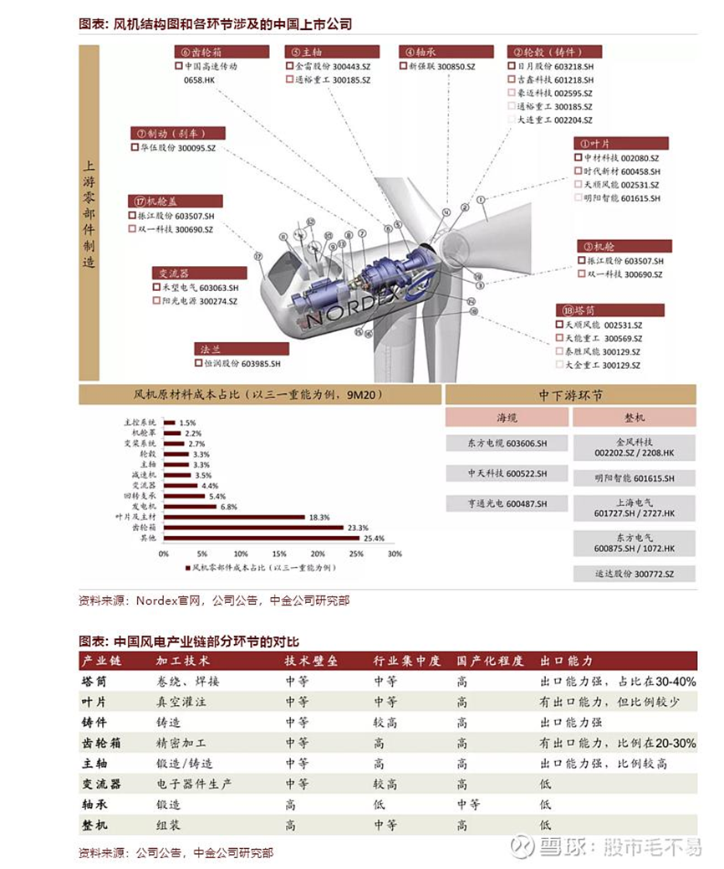
事件触发 | 预期多 | 预期空 | 已知和基本信息 | 代码 | 名称 | 现价 | 涨幅% | 成交量[20220517] | 总市值 | TTM市盈率 | 市净率 | 所属行业 | 负债合计 | 所有者权益合计 | 主营业务收入 | 营业收入(同比增长率) %[20220331] | LYear营业总收入[20211231] | 净利润? | 净利润增长率 | LYear净利润[20211231] | 流通股本 | 总股本 | 权益乘数[20210331] | 总资产周转率[20210331] | 净利润／营业总收入%[20210331] | 营业总成本[20210331] | 营业成本[20210331] | 销售费用[20220331] | 管理费用[20210331] | 研发费用总额[20211231] | 财务费用 | 投资收益 | 其他收入[20220331] | 扣非净利润 | 货币资金[20220331] | 应收账款 | 应收票据[20220331] | 流动资产 | 固定资产[20220331] | 在建工程[20220331] | 短期借款[20220331] | 应付票据[20220331] | 应付账款[20220331] | 预收款项[20220331] | 流动负债[20220331] | 长期借款[20220331] | 经营活动产生的现金流量净额[20220331] | 投资活动产生的现金流量净额[20220331] | 筹资活动产生的现金流量净额[20220331] | 营业总收入[20201231] | 营业收入[20191231] | 营业收入[20181231] | 营业收入[20171231] | 营业收入[20161231] | 净利润[20201231] | 净利润[20191231] | 净利润[20181231] | 净利润[20171231] | 净利润[20161231] | 营业收入[20220331] | LYCQ营业收入[20210331] | 营业收入[20201231] | CYLQ净利润[20211231] | LYCQ净利润[20210331] | LYLQ净利润[20201231] | 投入资本回报率roic%[20211231] | 投入资本回报率roic%[20201231] | 投入资本回报率roic%[20191231] | 投入资本回报率roic%[20181231] | 净资产收益率%[20211231] | 净资产收益率%[20201231] | 净资产收益率%[20191231] | 净资产收益率%[20181231] | 销售毛利率%[20211231] | 销售毛利率%[20201231] | 销售毛利率%[20191231] | 销售净利率%[20211231] | 销售净利率%[20201231] | 销售净利率%[20191231] | 区间涨跌幅:前复权%[20220511-20220517] | 区间涨跌幅:前复权%[20220330-20220517] | 区间成交量[20220511-20220517] | 指数@区间成交量[20220330-20220517] | 单季营收增速 | 单季利润增速 | N-1年营收增速 | N-2年营收增速 | N-3年营收增速 | N-4年营收增速 | N-5年营收增速 | N-1年利润增速 | N-2年利润增速 | N-3年利润增速 | N-4年利润增速 | N-5年利润增速 | 市销率 | 扣非对比净利润 | 近期roe | 过往营收增速均值 | 过往利润增速均值 | 折现率 | 1 | 1年自由现金流折现 | 1增速 | 3 | 3年自由现金流折现 | 3增速 | 6 | 6年自由现金流折现 | 6增速 | 10 | 10年自由现金流折现 | 10增速 | 20 | 20年自由现金流折现 | 20增速 | 当期自由现金流估计值 | 自由现金流估计增速 | 承担负债现期溢价 | 清算价格 | 原始排序 | 策略1营收单季最佳增速 | 策略1利润单季最佳增速 | 营收成长策略 | 利润成长策略 | 营收和利润加权 | 价格变动策略 | 成交量综合策略 | 量价齐升策略 | 基本面排序 | 综合策略 | 机会区域号 | 5日成交换手率 | 30日成交换手率 | 昨日价格累计指数 | 今日价格累积指数 | 成交量异动策略 | 价格箱体形态过滤 | 价格右侧初期策略
风能类\风能类利基.docx |  | 0 | 0

基本面模型
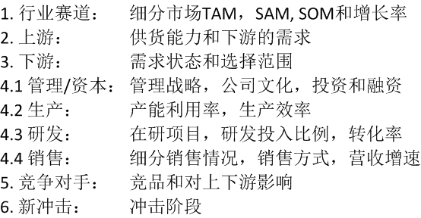
55

